Casos de prueba
Id | Titulo | Prioridad | Referencias | Descripción | Precondiciones | Pasos | Resultado Esperado | Asignado a: | Estado
TC0001 | La aplicación puede adaptarse a un dispositivo tipo tablet | Media | Issue#1 | El objetivo de este caso de prueba es verificar que la aplicación fue diseñada de forma responsiva y es posible adaptar el contenido a un dispositivo tipo tablet | TBD (To be determinated) | 1. Ingresar al sitio web Relajese y disfrute (URL TBD) | La aplicación carga su contenido
 |  |  |  |  |  | 2. Click izquierdo dentro de la página actual
 |  |  |  |  |  | 3. Seleccionar la opción "inspeccionar"
 |  |  |  |  |  | 4. Click en la segunda opción que se encuentra al lado izaquierdo de la pantalla de los Dev tools: "Toogle device toolbar" | La pantalla se ajusta a una nueva medida de dispositivo
 |  |  |  |  |  | 5. Configurar el tamaño iPad Mini en el desplegable dimensiones | 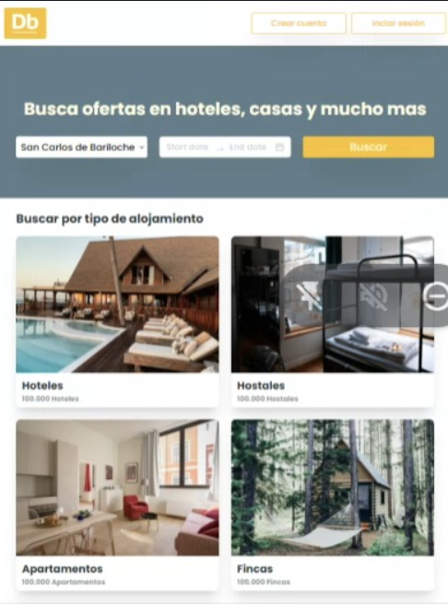 La aplicación muestra su contenido adaptado a un dispositivo tipo tablet
TC0002 | La aplicación puede adaptarse a un dispositivo mobile | Media | Issue#1 | El objetivo de este caso de prueba es verificar que la aplicación fue diseñada de forma responsiva y es posible adaptar el contenido a un dispositivo mobile | TBD (To be determinated) | 1. Ingresar al sitio web Relajese y disfrute (URL TBD) | La aplicación carga su contenido
 |  |  |  |  |  | 2. Click izquierdo dentro de la página actual
 |  |  |  |  |  | 3. Seleccionar la opción "inspeccionar"
 |  |  |  |  |  | 4. Click en la segunda opción que se encuentra al lado izaquierdo de la pantalla de los Dev tools: "Toogle device toolbar" | La pantalla se ajusta a una nueva medida de dispositivo
 |  |  |  |  |  | 5. Configurar el tamaño iPhone 12 pro en el desplegable dimensiones | 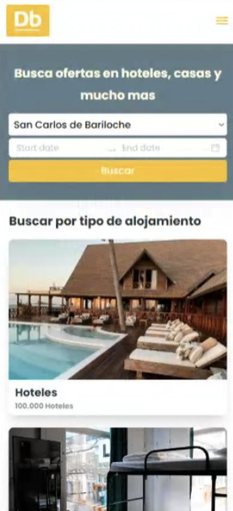 La aplicación muestra su contenido adaptado a un dispositivo Iphon 12 pro
TC0003 | La aplicación puede adaptarse de un dispositivo tipo tablet a desktop | Media | Issue#1 | El objetivo de este caso de prueba es verificar que la aplicación fue diseñada de forma responsiva y es posible adaptar el contenido de un dispositivo tipo tablet a desktop | La aplicación debe estar configurada en modo tablet | 1. Click en la segunda opción que se encuentra al lado izaquierdo de la pantalla de los Dev tools: "Toogle device toolbar" | La pantalla sale del modo tablet y ocupa toda pantalla
 |  |  |  |  |  | 2. Click en cerrar dev tools | 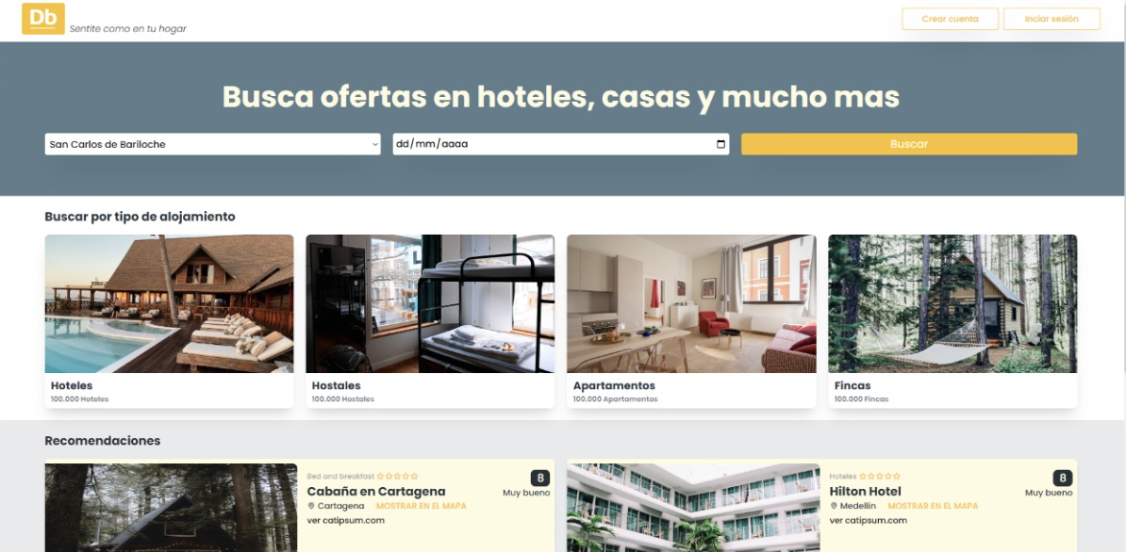 La aplicación muestra su contenido adaptado en modo desktop
TC0004 | La aplicación puede adaptarse de un dispositivo mobile a desktop | Media | Issue#1 | El objetivo de este caso de prueba es verificar que la aplicación fue diseñada de forma responsiva y es posible adaptar el contenido de un dispositivo mobile a desktop | La aplicación debe estar configurada en modo mobile | 1. Click en la segunda opción que se encuentra al lado izaquierdo de la pantalla de los Dev tools: "Toogle device toolbar" | La pantalla sale del modo mobile y ocupa toda pantalla
 |  |  |  |  |  | 2. Click en cerrar dev tools | La aplicación muestra su contenido adaptado en modo desktop
TC0005 | Contenido del Header | Media | Issue#1 | El proposito de este caso de prueba es verificar el contenido del header y que se muestre de la misma manera en todas las pantallas de la aplicación | TBD (To be determinated) | 1. Ingresar al sitio web Relajese y disfrute (URL TBD) | La aplicación carga su contenido
 |  |  |  |  |  | 2. Verificar el header de la aplicación | Contenido: * Background: blanco * Posición: fija * Logo y lema ubicados al extremo izquierdo * Background logo color: #FBC02D, fuente color blanco y tipografia Poppins * Lema color #607D8A y tipografia Poppins cursiva * Botones crear cuenta e inicio de sección ubicados al extremo derecho, background blanco, fuente color #FBC02D y tipografia Poppins
TC0006 | Apariencia del Header después del Login | Media | Issue#1 | El proposito de este caso de prueba es verificar el contenido del header luego de que un usuario se haya logueado | TBD (To be determinated) | 1. Ingresar al sitio web Relajese y disfrute (URL TBD) | La aplicación carga su contenido
 |  |  |  |  |  | 2. Verificar el header de la aplicación una vez un usuario realiza Login | Contenido: * Nombre del usuario * Avatar de letras con las iniciales del nombre de usuario * Link de cierre de sesión.
TC0007 | El logotipo de la aplicación es clickeable y al ser clickeado direccionan al Home | Alta | Issue#1 | El proposito de este caso de prueba es verificar que el logotipo de la aplicación pueden ser clickeado y al hacerlo redirige al usuario al Home | Encontrarse navegando en cualquiera de las pantallas de la aplicación | 1. Ir al header de la aplicación
 |  |  |  |  |  | 2. Identificar el logotipo al lado izquierdo de la pantalla | El logo se muestran
 |  |  |  |  |  | 3. Click en el logo | El usuario es redirigido al Home
TC0008 | El lema de la aplicación es clickeable y al ser clickeado direccionan al Home | Alta | Issue#1 | El proposito de este caso de prueba es verificar que el lema de la aplicación pueden ser clickeado y al hacerlo redirige al usuario al Home | Encontrarse navegando en cualquiera de las pantallas de la aplicación | 1. Ir al header de la aplicación
 |  |  |  |  |  | 2. Identificar el lema al lado izquierdo de la pantalla | El lema se muestran
 |  |  |  |  |  | 3. Click en el lema | El usuario es redirigido al Home
TC0009 | El lema de la aplicación no rediricciona al Home cuando es clickeado | Baja | Issue#1 | El proposito de este caso de prueba es verificar que el lema no es clickeable y al ser presionado el usuario no es dirigido al Home | Encontrarse navegando en cualquiera de las pantallas de la aplicación | 1. Ir al header de la aplicación
 |  |  |  |  |  | 2. Identificar el lema al lado izquierdo de la pantalla | El lema se muestran
 |  |  |  |  |  | 3. Click en el lema | El usuario permanece en la página sin ser dirigido al Home del sitio
TC00010 | El logo de la aplicación no rediricciona al Home cuando es clickeado | Baja | Issue#1 | El proposito de este caso de prueba es verificar que el logo no es clickeable y al ser presionado el usuario no es dirigido al Home | Encontrarse navegando en cualquiera de las pantallas de la aplicación | 1. Ir al header de la aplicación
 |  |  |  |  |  | 2. Identificar el logo al lado izquierdo de la pantalla | El logo se muestran
 |  |  |  |  |  | 3. Click en el logo | El usuario permanece en la página sin ser dirigido al Home del sitio
TC00011 | Contenido del Footer | Media | Issue#1 | El proposito de este caso de prueba es verificar el contenido del footer y que se muestre de la misma manera en todas las pantallas de la aplicación | TBD (To be determinated) | 1. Ingresar al sitio web Relajese y disfrute (URL TBD) | La aplicación carga su contenido
 |  |  |  |  |  | 2. Verificar el footer de la aplicación | Contenido: * Background: * Isologotipo, año y copyright ubicados al extremo izquierdo de color y tipografia * Logotipos de redes sociales ubicados al extremo derecho de color
TC00012 | Contenido de la barra de busqueda | Media | Issue#6 | El proposito de este caso de prueba es verificar el contenido de la barra de busqueda | TBD (To be determinated) | 1. Ingresar al sitio web Relajese y disfrute (URL TBD) | La aplicación carga su contenido
 |  |  |  |  |  | 2. Verificar los elementos de la barra de búsqueda | Contenido: * Background color: #688390 * Titulo: "Busca ofertas en hoteles, casas y mucho más" centrado de color #FFFBE1 y tipografía Poppins * Desplegable para seleecionar la ciudad background color blanco y tipografia tipo Poppins color #253238 * Desplegable calendario doble fecha inicio y fin background color blanco y tipografia tipo Poppins color #253238 * Botón "Buscar" color #FBC02D tipografia Poppins color #FFFBE1
TC00013 | Contenido de una card del listado de productos | Media | Issue#7 | El proposito de este caso de prueba es verificar el contenido de una card que se encuentra en el listado de productos | TBD (To be determinated) | 1. Ingresar al sitio web Relajese y disfrute (URL TBD) | La aplicación carga su contenido
 |  |  |  |  |  | 2. Verificar los elmentos de la card | Contenido: * Bloque alineado a la izquierda que incluye una imagen centrada * Bloque alineado a la derecha que contiene: * Categoria del producto con tipografia Poppins y color …. * Nombre del producto con tipografía Poppins y color ….. * Ubicación con logo en tipografía Poppins y color ...... * Descripción, parrafo con tipografía Poppins y color ..... * Botón "Ver detalle" con background color ..... y tipografía Poppins de color .....
TC00014 | Contenido del bloque categorias | Media | Issue#8 | El objetivo de este caso de prueba es validar el contenido del bloque categorias | TBD (To be determinated) | 1. Ingresar al sitio web Relajese y disfrute (URL TBD) | La aplicación carga su contenido
 |  |  |  |  |  | 2. Verificar el contenido del bloque categorias | Contenido: * Titulo: "Buscar por tipo de alojamiento" ubicado en el extremo izquierdo del bloque tipografía Poppins color #253238 * El bloque contiene unicamente 4 cards cada una de ellas, ubicadas una al lado de la otra debajo del titulo con: * Imagen de la categoría en la parte superior de la card * Nombre de la categoría en tipografía Poppins en negrita color #253238 * Cantidad de resultados por categoría tipografía Poppins color #607D8A
TC00015 | Contenido del formulario de Registro | Media | Issue#9 | El objetivo de este caso de prueba es verificar el contenido del formulario de registro | TBD (To be determinated) | 1. Ingresar al sitio web Relajese y disfrute (URL TBD) | La aplicación carga su contenido
 |  |  |  |  |  | 2. Click en el botón Crear cuenta | El usuario es direccionado a una nueva pantalla
 |  |  |  |  |  | 3. Verificar el contenido del formulario de registro | 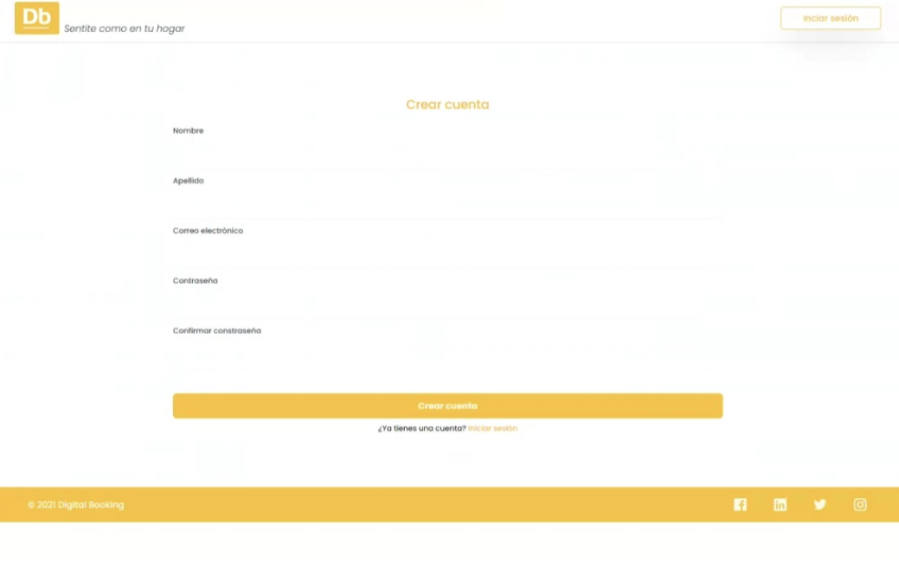 Contenido: * Input de tipo texto ubicado a lado izquierdo de la pantalla, con label: "Nombre" en el costado izquierdo tipografía Poppins y color #253238 * Input de tipo texto ubicado a lado derecho de la pantalla, con label: "Apellido" en el costado izquierdo tipografía Poppins y color #253238 * Input de tipo email ubicado al centro de la pantalla, con label: "Correo electrónico" en el costado izquierdo tipografía Poppins y color #253238 * Input de tipo password ubicado al centro de la pantalla, con label: "Contraseña" en el costado izquierdo tipografía Poppins y color #253238. Protegido y con signo de oculto, no pueden verse los caracteres tipeados * Input de tipo password ubicado al centro de la pantalla, con label: "Confirmar contraseña" en el costado izquierdo tipografía Poppins y color #253238. No tiene signo de protección, los caracteres tipeados no pueden verse * Botón "Crear cuenta" ubicado en la parte central del formulario de color .... tipografía Poppins de color ...... * Texto "¿Ya tienes una cuenta?" ubicado debajo del botón crear cuenta con tipografía Poppins color ..... * Hipervinculo "Iniciar sección" ubicado al lado del texto "¿Ya tienes una cuenta?"
TC00016 | Contenido del formulario de Login | Media | Issue#9 | El objetivo de este caso de prueba es verificar el contenido del formulario de Login | TBD (To be determinated) | 1. Ingresar al sitio web Relajese y disfrute (URL TBD) | La aplicación carga su contenido
 |  |  |  |  |  | 2. Click en el botón Iniciar sesión | El usuario es direccionado a una nueva pantalla
 |  |  |  |  |  | 3. Verificar el contenido del formulario de Login | 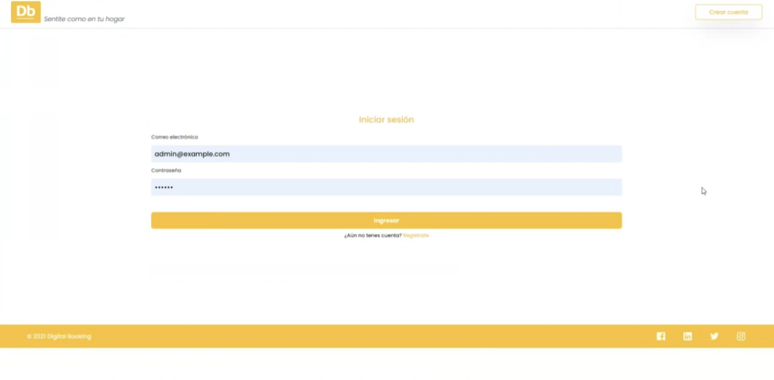 Contenido: * Input de tipo texto ubicado al centro de la pantalla, con label: "Correo electrónico" en el costado izquierdo tipografía Poppins y color #253238 * Input de tipo email ubicado al centro de la pantalla, con label: "Contraseña" en el costado izquierdo tipografía Poppins y color #253238. Protegido y con signo de oculto, no pueden verse los caracteres tipeados * Botón "Ingresar" ubicado en la parte central del formulario de color .... tipografía Poppins de color ...... * Texto "¿Aún no tienes una cuenta?" con tipografía Poppins color ..... * Hipervinculo "Registrate" ubicado al lado del texto "¿Aún no tienes una cuenta?"
TC00017 | Es posible registrar un usuario nuevo en el aplicativo Relajese y Disfrute con datos válidos | Alta | Issue#10 | El objetivo de este caso de prueba es verificar que es posible registrar un usuario nuevo dentro del aplicativo con credenciales válidas | TBD (To be determinated) | 1. Ingresar al sitio web Relajese y disfrute (URL TBD) | La aplicación carga su contenido
 |  |  |  |  |  | 2. Click en el botón Crear cuenta | El usuario es direccionado a una nueva pantalla
 |  |  |  |  |  | 3. Ingresar un nombre de usuario válido en el campo "Nombre" | El nombre ingresado se visualiza en el campo "Nombre"
 |  |  |  |  |  | 4. Ingresar un apellido de usuario válido en el campo "Apellido" | El apellido ingresado se visualiza en el campo "Apellido"
 |  |  |  |  |  | 5. Ingresar un correo electrónico válido en el campo "Correo electronico" | El email ingresado se visualiza en el campo "Correo electronico"
 |  |  |  |  |  | 6. Ingresar una contraseña en el campo "Contraseña" que contenga más de 6 caracteres incluyendo caracteres especiales, números y letras mayusculas o minisculas | Los caracteres ingresados son visibles en forma de punto ya que la contraseña se encuentra protegida
 |  |  |  |  |  | 7. Ingresar nuevamente la contraseña escrita en el paso anterior en el campo "Confirmar contraseña" | Los caracteres ingresados son visibles en forma de punto ya que la contraseña se encuentra protegida
 |  |  |  |  |  | 8. Click en el botón "Crear cuenta" | El usuario es direccionado al Login del aplicativo para que inicie sesión
TC00018 | No es posible registrar un usuario en el aplicativo Relajese y Disfrute con datos inválidos | Baja | Issue#10 | El objetivo de este caso de prueba es verificar que no es posible registrar un usuario nuevo dentro del aplicativo con credenciales inválidas | TBD (To be determinated) | 1. Ingresar al sitio web Relajese y disfrute (URL TBD) | La aplicación carga su contenido
 |  |  |  |  |  | 2. Click en el botón Crear cuenta | El usuario es direccionado a una nueva pantalla
 |  |  |  |  |  | 3. Ingresar números en el campo "Nombre" | Un mensaje de error es mostrado: "Por favor ingresa un dato válido, solo letras son permitidas en este campo" el borde del campo y el mensaje se muestran en color rojo
 |  |  |  |  |  | 4. Ingresar un apellido de usuario válido en el campo "Apellido" | El apellido ingresado se visualiza en el campo "Apellido"
 |  |  |  |  |  | 5. Ingresar un correo electrónico válido en el campo "Correo electronico" | El email ingresado se visualiza en el campo "Correo electronico"
 |  |  |  |  |  | 6. Ingresar una contraseña en el campo "Contraseña" que contenga más de 6 caracteres incluyendo caracteres especiales, números y letras mayusculas o minisculas | Los caracteres ingresados son visibles en forma de punto ya que la contraseña se encuentra protegida
 |  |  |  |  |  | 7. Ingresar nuevamente la contraseña escrita en el paso anterior en el campo "Confirmar contraseña" | Los caracteres ingresados son visibles en forma de punto ya que la contraseña se encuentra protegida
 |  |  |  |  |  | 8. Click en el botón "Crear cuenta" | El botón no se encuentra habilitado
TC00019 | No es posible crear la cuenta de un usuario nuevo en el aplicativo Relajese y Disfrute si alguno de los campos se encuentra vacio | Media | Issue#10 | El proposito de este caso de prueba es validar que no es registrar un usuario si alguno de los campos del formulario se encuentra vacio, el botón "Crear cuenta" esta inhabilitado | TBD (To be determinated) | 1. Ingresar al sitio web Relajese y disfrute (URL TBD) | La aplicación carga su contenido
 |  |  |  |  |  | 2. Click en el botón Crear cuenta | El usuario es direccionado a una nueva pantalla
 |  |  |  |  |  | 3. Ingresar un nombre de usuario válido en el campo "Nombre" | El nombre ingresado se visualiza en el campo "Nombre"
 |  |  |  |  |  | 4. Ingresar un apellido de usuario válido en el campo "Apellido" | El apellido ingresado se visualiza en el campo "Apellido"
 |  |  |  |  |  | 5. Ingresar un correo electrónico válido en el campo "Correo electronico" | El email ingresado se visualiza en el campo "Correo electronico"
 |  |  |  |  |  | 6. Ingresar una contraseña en el campo "Contraseña" que contenga más de 6 caracteres incluyendo caracteres especiales, números y letras mayusculas o minisculas | Los caracteres ingresados son visibles en forma de punto ya que la contraseña se encuentra protegida
 |  |  |  |  |  | 7. Dejar el campo "Confirmar contraseña" vacío | Un mensaje de error es mostrado: "Este campo es obligatorio" el borde del campo y el mensaje se muestran en color rojo
 |  |  |  |  |  | 8. Click en el botón "Crear cuenta" | 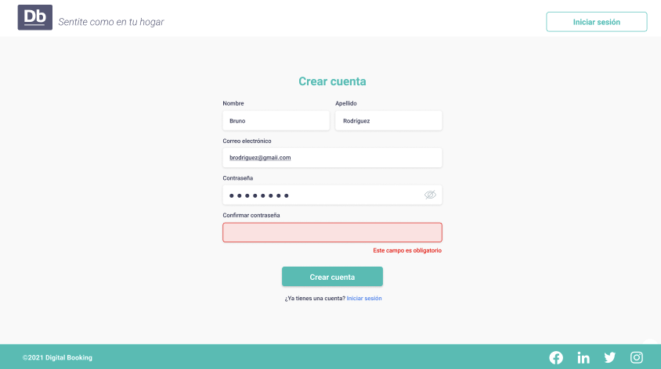 El siguiente mensaje es mostrado: “Lamentablemente no ha podido registrarse. Por favor intente más tarde”.
TC00020 | Es posible hacer Login en el aplicativo Relajese y Disfrute con credenciales válidas | Alta | Issue#10 | El objetivo de este caso de prueba es verificar que es posible Loguear un usuario en el aplicativo Relajese y Disfrute con credenciales válidas | Haberse registrado previamente | 1. Ingresar al sitio web Relajese y disfrute (URL TBD) | La aplicación carga su contenido
 |  |  |  |  |  | 2. Click en el botón Iniciar sesión | El usuario es direccionado a una nueva pantalla
 |  |  |  |  |  | 3. Ingresar un email válido en el campo "Correo electrónico" | El email ingresado se visualiza en el campo "Correo electronico"
 |  |  |  |  |  | 4. Ingresar una contraseña válida en el campo "Contraseña" | Los caracteres ingresados son visibles en forma de punto ya que la contraseña se encuentra protegida
 |  |  |  |  |  | 5. Click en el botón "Ingresar" | El usuario es direccionado al Home del aplicativo, al extremo derecho se muestra el mensaje "Hola [nombre_de_usuario]", un avatar circular con las iniciales de su nombre y un link para el cierre de sesión
TC00021 | No es posible hacer Login en el aplicativo Relajese y Disfrute con credenciales inválidas | Baja | Issue#10 | El objetivo de este caso de prueba es verificar que no es posible Loguear un usuario en el aplicativo Relajese y Disfrute con credenciales inválidas | Haberse registrado previamente | 1. Ingresar al sitio web Relajese y disfrute (URL TBD) | La aplicación carga su contenido
 |  |  |  |  |  | 2. Click en el botón Iniciar sesión | El usuario es direccionado a una nueva pantalla
 |  |  |  |  |  | 3. Ingresar un email incorrecto en el campo "Correo electrónico" | El email ingresado se visualiza en el campo "Correo electronico"
 |  |  |  |  |  | 4. Ingresar una contraseña válida en el campo "Contraseña" | Los caracteres ingresados son visibles en forma de punto ya que la contraseña se encuentra protegida
 |  |  |  |  |  | 5. Click en el botón "Ingresar" | Un mensaje de error en color rojo es mostrado: “Lamentablemente no ha podido iniciar sesión. Por favor intente más tarde”
TC00022 | No es posible hacer Login en el aplicativo Relajese y Disfrute si alguno de los campos se encuentra vacio | Media | Issue#10 | El objetivo de este caso de prueba es verificar que no es posible Loguear un usuario en el aplicativo Relajese y Disfrute si alguno de los campos se encuentra vacío | Haberse registrado previamente | 1. Ingresar al sitio web Relajese y disfrute (URL TBD) | La aplicación carga su contenido
 |  |  |  |  |  | 2. Click en el botón Iniciar sesión | El usuario es direccionado a una nueva pantalla
 |  |  |  |  |  | 3. Ingresar un email incorrecto en el campo "Correo electrónico" | El email ingresado se visualiza en el campo "Correo electronico"
 |  |  |  |  |  | 4 .Dejar el campo "Contraseña" vacío | Un mensaje de error es mostrado: "Este campo es obligatorio" el borde del campo y el mensaje se muestran en color rojo
 |  |  |  |  |  | 5. Click en el botón "Ingresar" | El botón no se encuentra habilitado

